操作説明
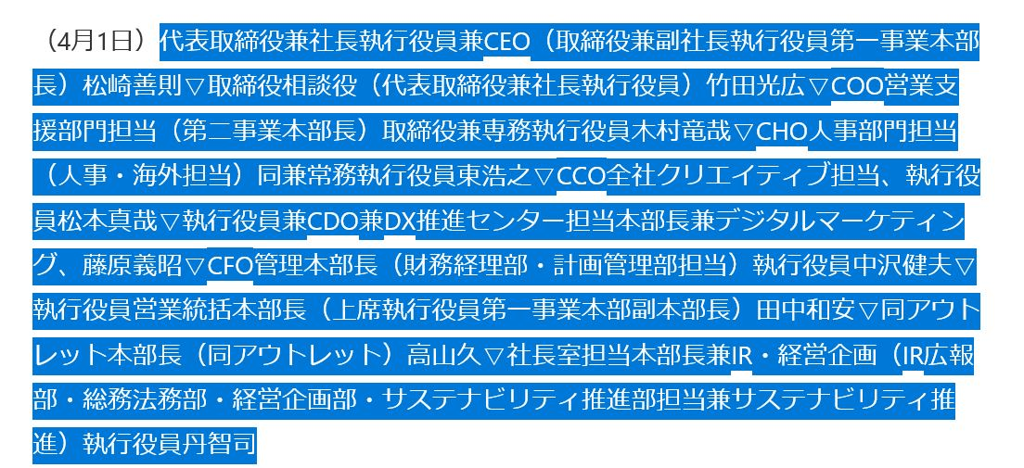 ※本ツールの使い方 本ツールは日経人事情報をsheet1のA1セルにコピぺし、「編集スタート」ボタンを押すことで sheet3に整理された人事情報が出力される…という物ですが、日経HPの情報のコピーの仕方にコツがあります。 (掲載情報が多い時は、一旦メモ帳などに貼り付けるとやり易いです。） ①日付・特殊括弧で囲われた部署名はコピーしない。 下記スクリーンショットのように、日付と特殊括弧の部署名は避けてコピーして下さい。
※①の操作方法の理由 本ツールでは、sheet1のA1に入力したデータをsheet2で一旦整理し、sheet3に転記し直すという方法を取っています。 日付を避ける理由はsheet2へ転記する際に下記スクリーンショットのようにセルがズレてしまい、sheet3での情報整理が上手く行かなくなるためです。 部署名はコピーしても問題は無いのですが、新部署名と同じセルに入力されるため後から修正する必要が出てきます。
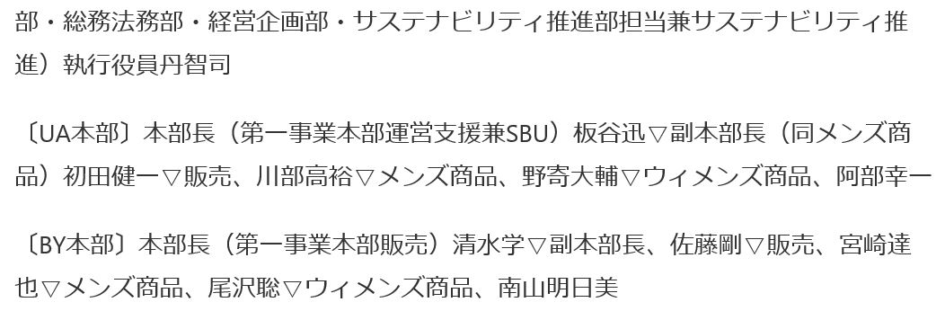 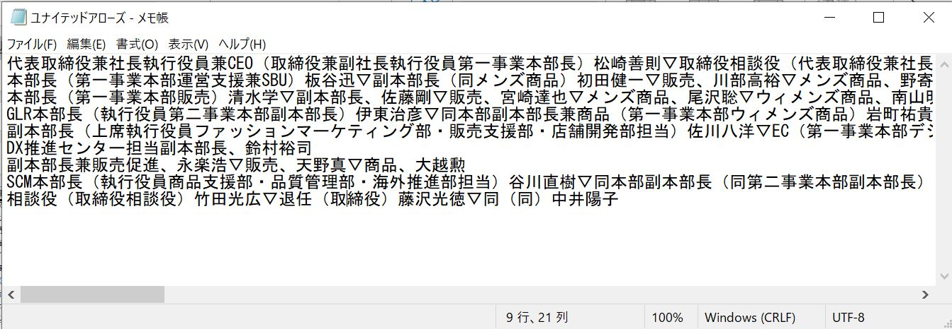 ②組織改編情報は入力しない。情報の一塊ごとのスペースを空けない 本ツールでは組織改編情報の整理は出来ないため、入力しないでください。 人事情報を見ると記事の所々に隙間が見えると思いますが、一旦メモ帳に貼り付けて隙間が出来ないようにしてください。
②の理由 上記のスペースは情報整理自体には問題無いのですが、整理した情報にも余分なスペースが出来てしまうため、後から手動で修正する必要が出てきます

情報入力
人事異動入力エリア

URLを入力してください
https://www.nikkei.com/article/DGXZTSJC81201_X20C25A3000000/

A16セルに日経人事の情報を入力して下さい（※異動日と組織改編情報は、別枠に入力してください） 入力が終わったら、下の「編集スタート」ボタンをクリックで編集開始。
↑↓「リセット」ボタンで初期化できます。

会社名を下記に入力してください。
富士電機
ニュースリリース日を下記に入力してください。
2025-03-27
異動日を下記に入力してください。 |  | 組織改編入力エリア
2025年4月1日 |  | 組織改編項目の「構造改革＝」を除き転記してください。

 |  | ①コミュニケーション統括部を廃止②プロモーション統括部を廃止③社長室を廃止 〔経営企画本部〕①秘書室を新設②経営企画室の経営企画部をサステナビリティ・経営企画部に改称③広報・IR室を新設し、ブランド広報部、IR部を設置④財務室業務変革推進部を新設 〔パワエレ営業本部〕ファクトリーオートメーション統括部を廃止 〈産業ソリューション統括部〉①営業第五部を廃止②営業第六部を営業第五部に改称 社会ソリューション統括部営業第四部を新設 〈海外営業統括部〉①営業第一部を廃止②営業第二部を営業第一部に改称③営業第三部を営業第二部に改称④営業第四部を営業第三部に改称 北海道支社HIプロジェクト営業部を新設 〈中部支社〉①営業第三部を新設②営業第四部を新設③豊田支店を廃止④ソリューション営業部を新設 ①関西支社ソリューション営業部を新設②四国支社営業部を新設 〈営業統括部〉①マーケティング統括部を営業統括部に改称②営業戦略室を営業企画室に改称③営業企画室にプロモーション部を新設し、営業管理部を廃止④営業管理部を新設 〔エネルギー事業本部〕〈発電プラント事業部〉①HIプロジェクト部を新設②原子力事業推進室を新設し、MOXプロジェクト部、原子力プラント技術部、原子力制御技術部、原子力プラント建設部、原子力品質保証部を設置 〈変電システム事業部〉①交通技術部を交通技術第一部に改称②交通技術第二部を新設③Sプロジェクト室を廃止 ①エンジニアリング統括部のプラントシステムセンターを受変電機器センターに改称し、変電機器共通技術部を新設②川崎工場技能継承センターを廃止③神戸工場の機器製造部、盤システム部を廃止し、製造部を新設 〈事業統括部〉①開発管理部を新設②ERP推進部を新設③グローバルビジネス戦略室を新設④グローバル生産企画室を廃止
参照サイト
日経人事 | ※固定項目

